List1
zahlavi okna
ucet
ukonceni aplikace
soubory
pas karet
karta napovey

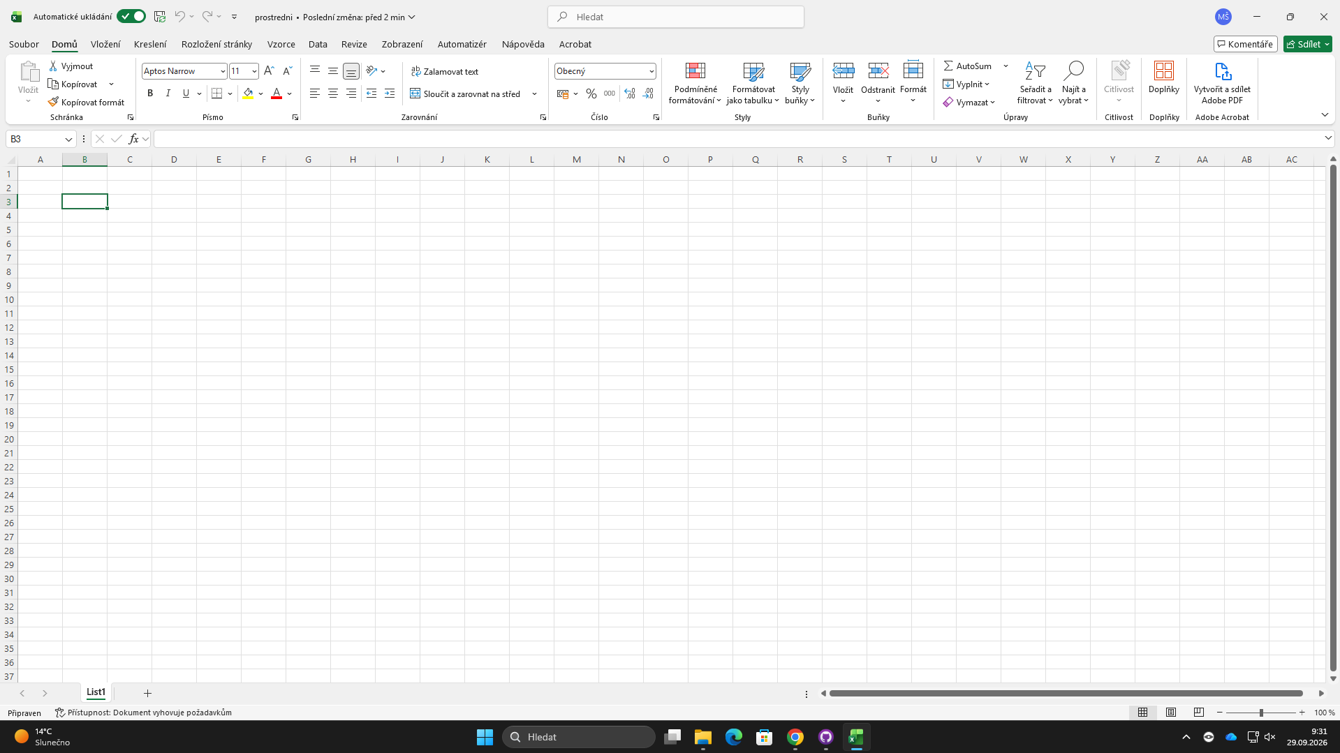

nazev bunky
rozbaleni dialogu
radek vzorce
sbalit pas karet
oznaceni sloupce

oznaceni radku
skupina prikazu

vertikalni posuvnik

prepinas listu
listy
horizontalni posuvnik
zobrazeni
priblizeni

vytvorit novy list

posuvnik lupy

panel rychleh přistupu
jedna se o panel nastruji, ktery je umisten v levem hornim rohu okna a umoznuje rychelz pristup k nejcastjsi vyuziti nastrojim, vy vychozim stavu nastavuje ulozeni spet a provesz tnovu prdjete si svuj panel rychelo pychly tisk pravopisu

k nastorjum Ms Exel se podobne jako dalsi apliakcich kancelarskeho baliku pristupu kartach, ty jsou voleny na pasu karet ´. jednotive

po otebreni karty souory se zobrazi nastoje pro rraci se sruborem

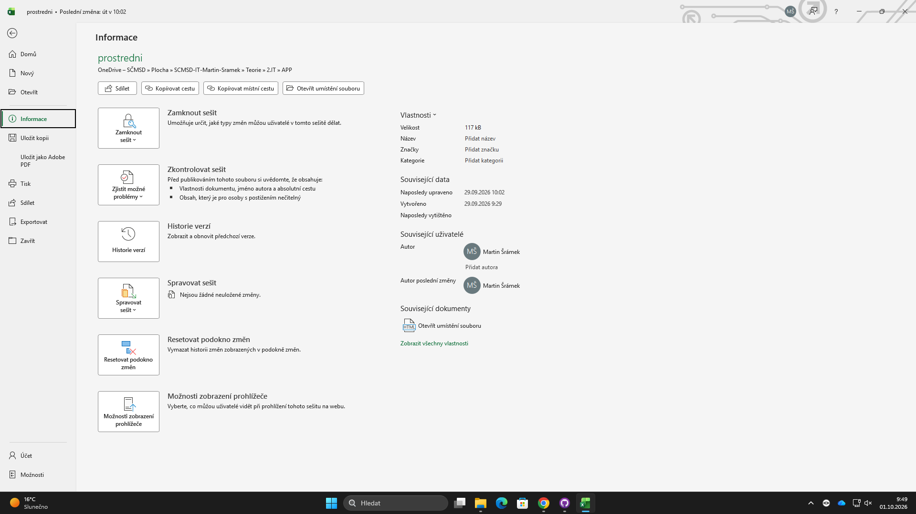

karta domu je rozdeelena na skupiny nastroji schranka pismo zarovani cislvoy styly bunk y

Karta vložení

